Sheet1
上午：
8:00 -- 9:00 项目
9:20 -- 10:20 前端
10:40 -- 11:40 前端
下午：
2:00 -- 3:00 php
3:20 -- 4:20 php
4:40 -- 5:40 数学
6:00 -- ? 英语（第一遍）
计算机相关课程 | 学习平台 | 交流途径
前端 | 淘宝（百度网盘） | CSDN论坛
PHP | Bilibili | 小甲鱼
java | 慕课网（付费系统学习） | 百度贴吧
GitHub管理 | 实验楼（付费提升有项目） | QQ群
Linux系统 | i春秋（网络安全） | 掘金
英文 | 极客学院（付费提升） | CSDN
数据库 | 悟空IT（下载课程） | V2EX
计算机系统原理 | 中国大学Mooc（公开课） | 小甲鱼
计算机运行原理 | 网易大学计算机专业 | 博客
操作系统原理 | 网易哈佛大学公开课
网络知识 | 网易麻省理工学院公开课
编译原理 | Free code camp
数据结构算法 | 果壳Mooc（公开课）
离散数学 | 百度前端（公开课）
线性代数
微积分
概率论与数理统计

靠谱的学习
vue | JS post app协议定制 出部分写好的协议 引流协议 拼多多协议 快手评论 星巴克协议 出微信授权APP的TK
易语言
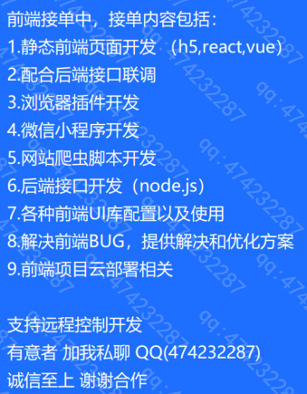
dedecms
mysql
linux
thinkphp
http
git
数据结构算法
jquery
ajax
web api
css高级(flex)
响应式
html5
js高级
es6
webpack
nodejs
electron
canvas
eCharts
three.js
typescript
小程序开发
公众号开发
服务器配置（伪静态）
php高级
seo
cdn
正则表达式

